상품제안서
앙드레김 3단왕관로고나염우산 | 상품코드: F06642

 |  |  |  |  |  |  | 02-412-0044 | www.easy1.co.kr
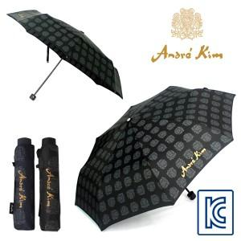 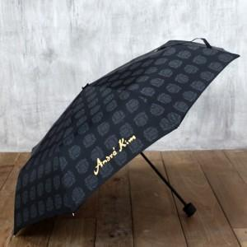 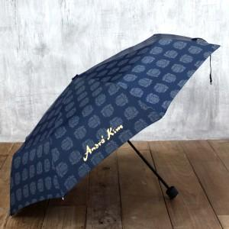

【상세/제작정보】 | ★ 기본수량시 손잡이 인쇄 무료 / 원단인쇄 별도비용추가

【인쇄/포장옵션】 | 실크 / 포장지포장

【공급단가】 | 수량 | 100~ | 300~ | 500~ | 1,000~ | 3,000~
*VAT별도 | 단가 | 8,290원 | 7,290원 | 7,020원 | 6,750원 | 6,480원

【상품 URL】 | http://www.easy1.co.kr/src/goods_detail.php?gdno=6642

